nevezes
21. SZÉKESFEHÉRVÁRI SÁRKÁNYHAJÓ FESZTIVÁL
NEBULÓ KUPA 1
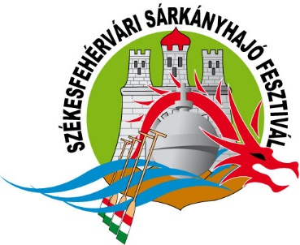
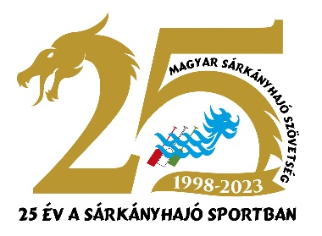

NEVEZÉSI LAP

Helyszíne: | Székesfehérvár, Csónakázó-tó | Rendező: | Dragon Aktív Kft.
Dátuma: | 2026.05.15. (péntek) | Támogató: | Magyar Sárkányhajó Szövetség
Nevezési határidő: | 2026.05.05. 24 óra

Iskola neve:
Csapat név:

A nevezéseket a megfelelő mezőben számmal jelölve kérjük leadni, annak megfelelően, hány
legénységet kíván indítani adott kategóriában.

 | Nebuló Open (fiú) Kupa |  |  | Nebuló Lány Kupa
 | Kisdiák Vegyes Kupa

 | Nevezett legénységek összesen: |  | 0

Nevezés módja:
Hiánytalanul kitöltött excel formátumú táblázat visszaküldése az alábbi címre: |  |  |  | nyilvantartas@sarkanyhajozas.hu

Képviselő neve:
Címe:
E-mail:
Tel:

Jó versenyzést kívunk!

Dragon Aktív Kft.
 | #REF!

